伐木
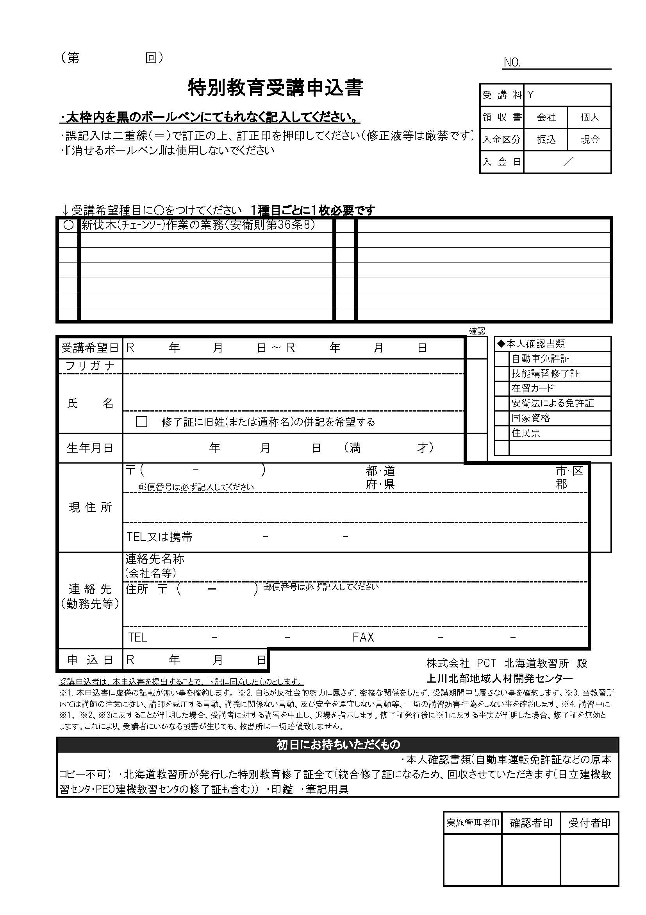
※黄色のセルのみ入力して下さい
受講日 | 2024-11-06 | 2024-11-08
申込日
フリガナ
氏名
生年月日 |  |  | 0
〒番号
住所
携帯番号
※個人でのお申込みは以降不要です。
会社名
会社〒番号
会社住所
6 11 6
6 11 8
会社電話
会社ファクス

明治 33 1 0

北海

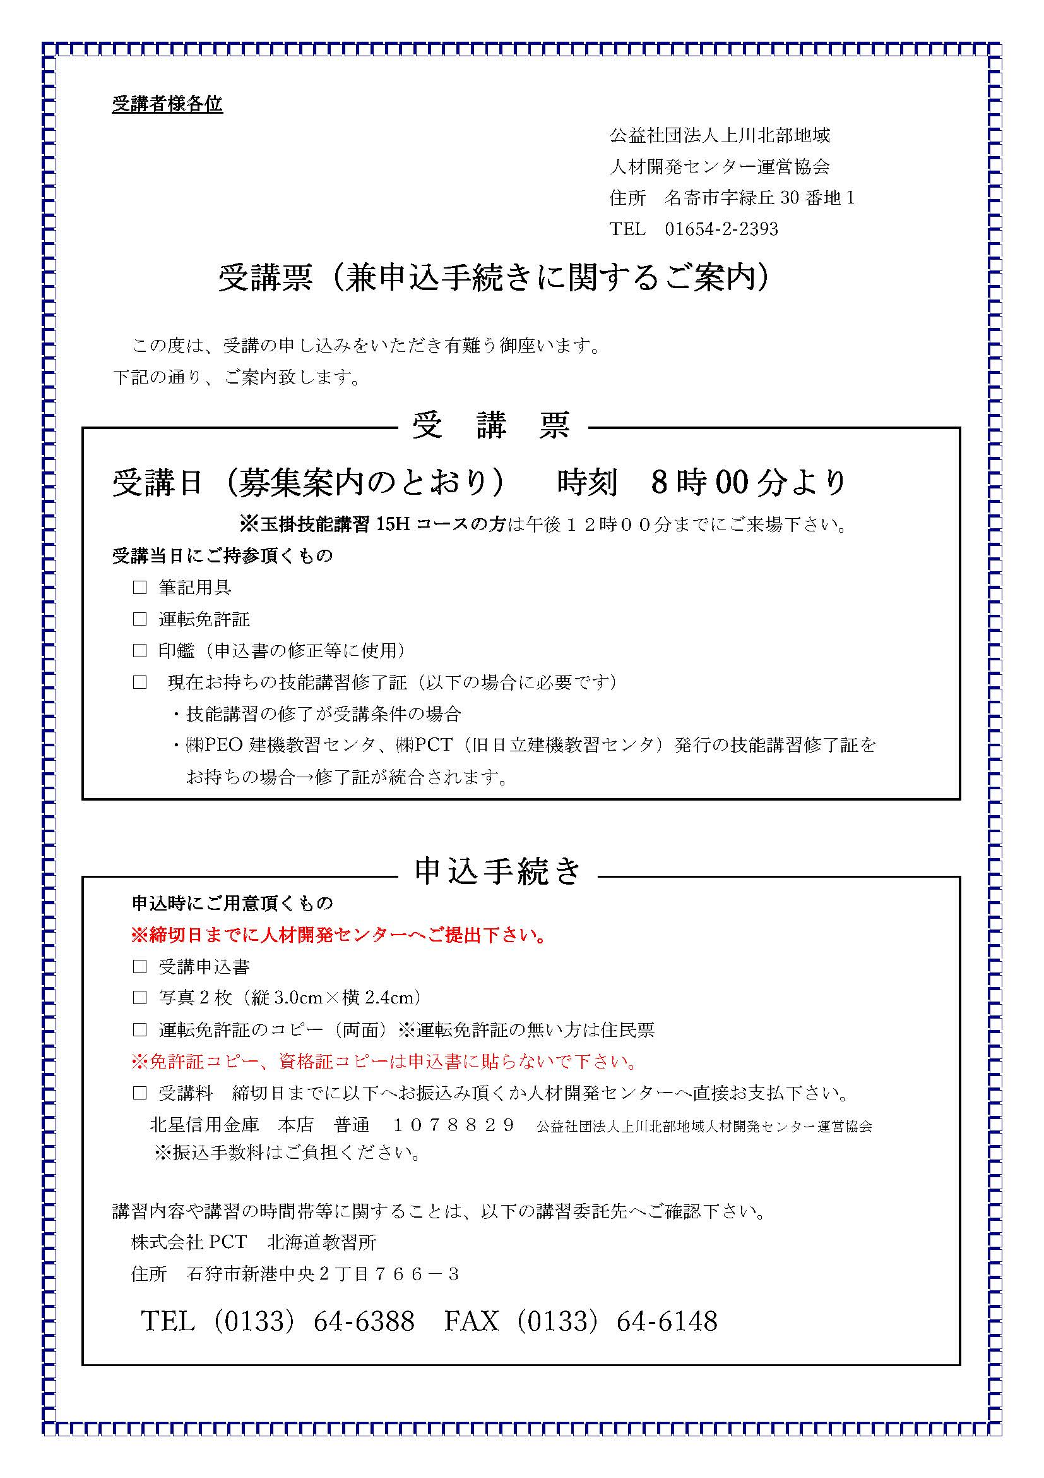

整地等
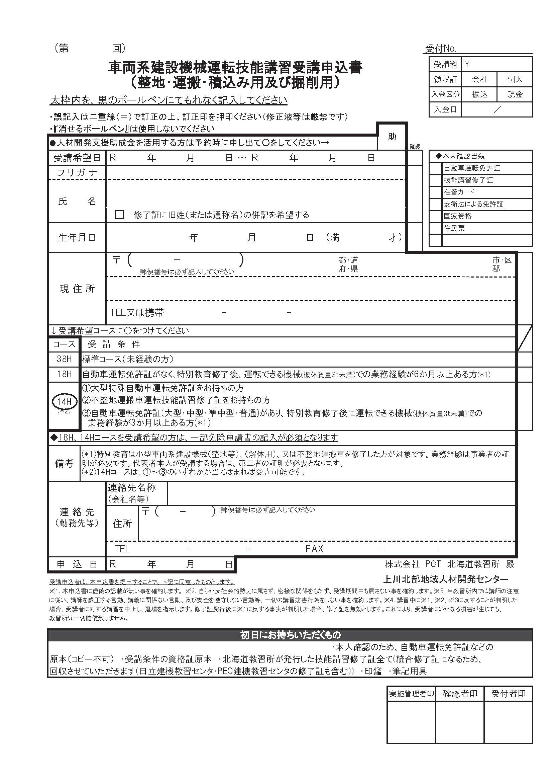
※黄色のセルのみ入力して下さい
受講日 | 2024-11-09 | 2024-11-10
申込日
フリガナ
氏名
生年月日 |  |  | 0
6 11 9
6 11 10
〒番号
住所
携帯番号

明治 33 1 0
所持免許等

北海
※個人でのお申込みは以降不要です。
会社名
会社〒番号
会社住所
会社電話
会社ファクス

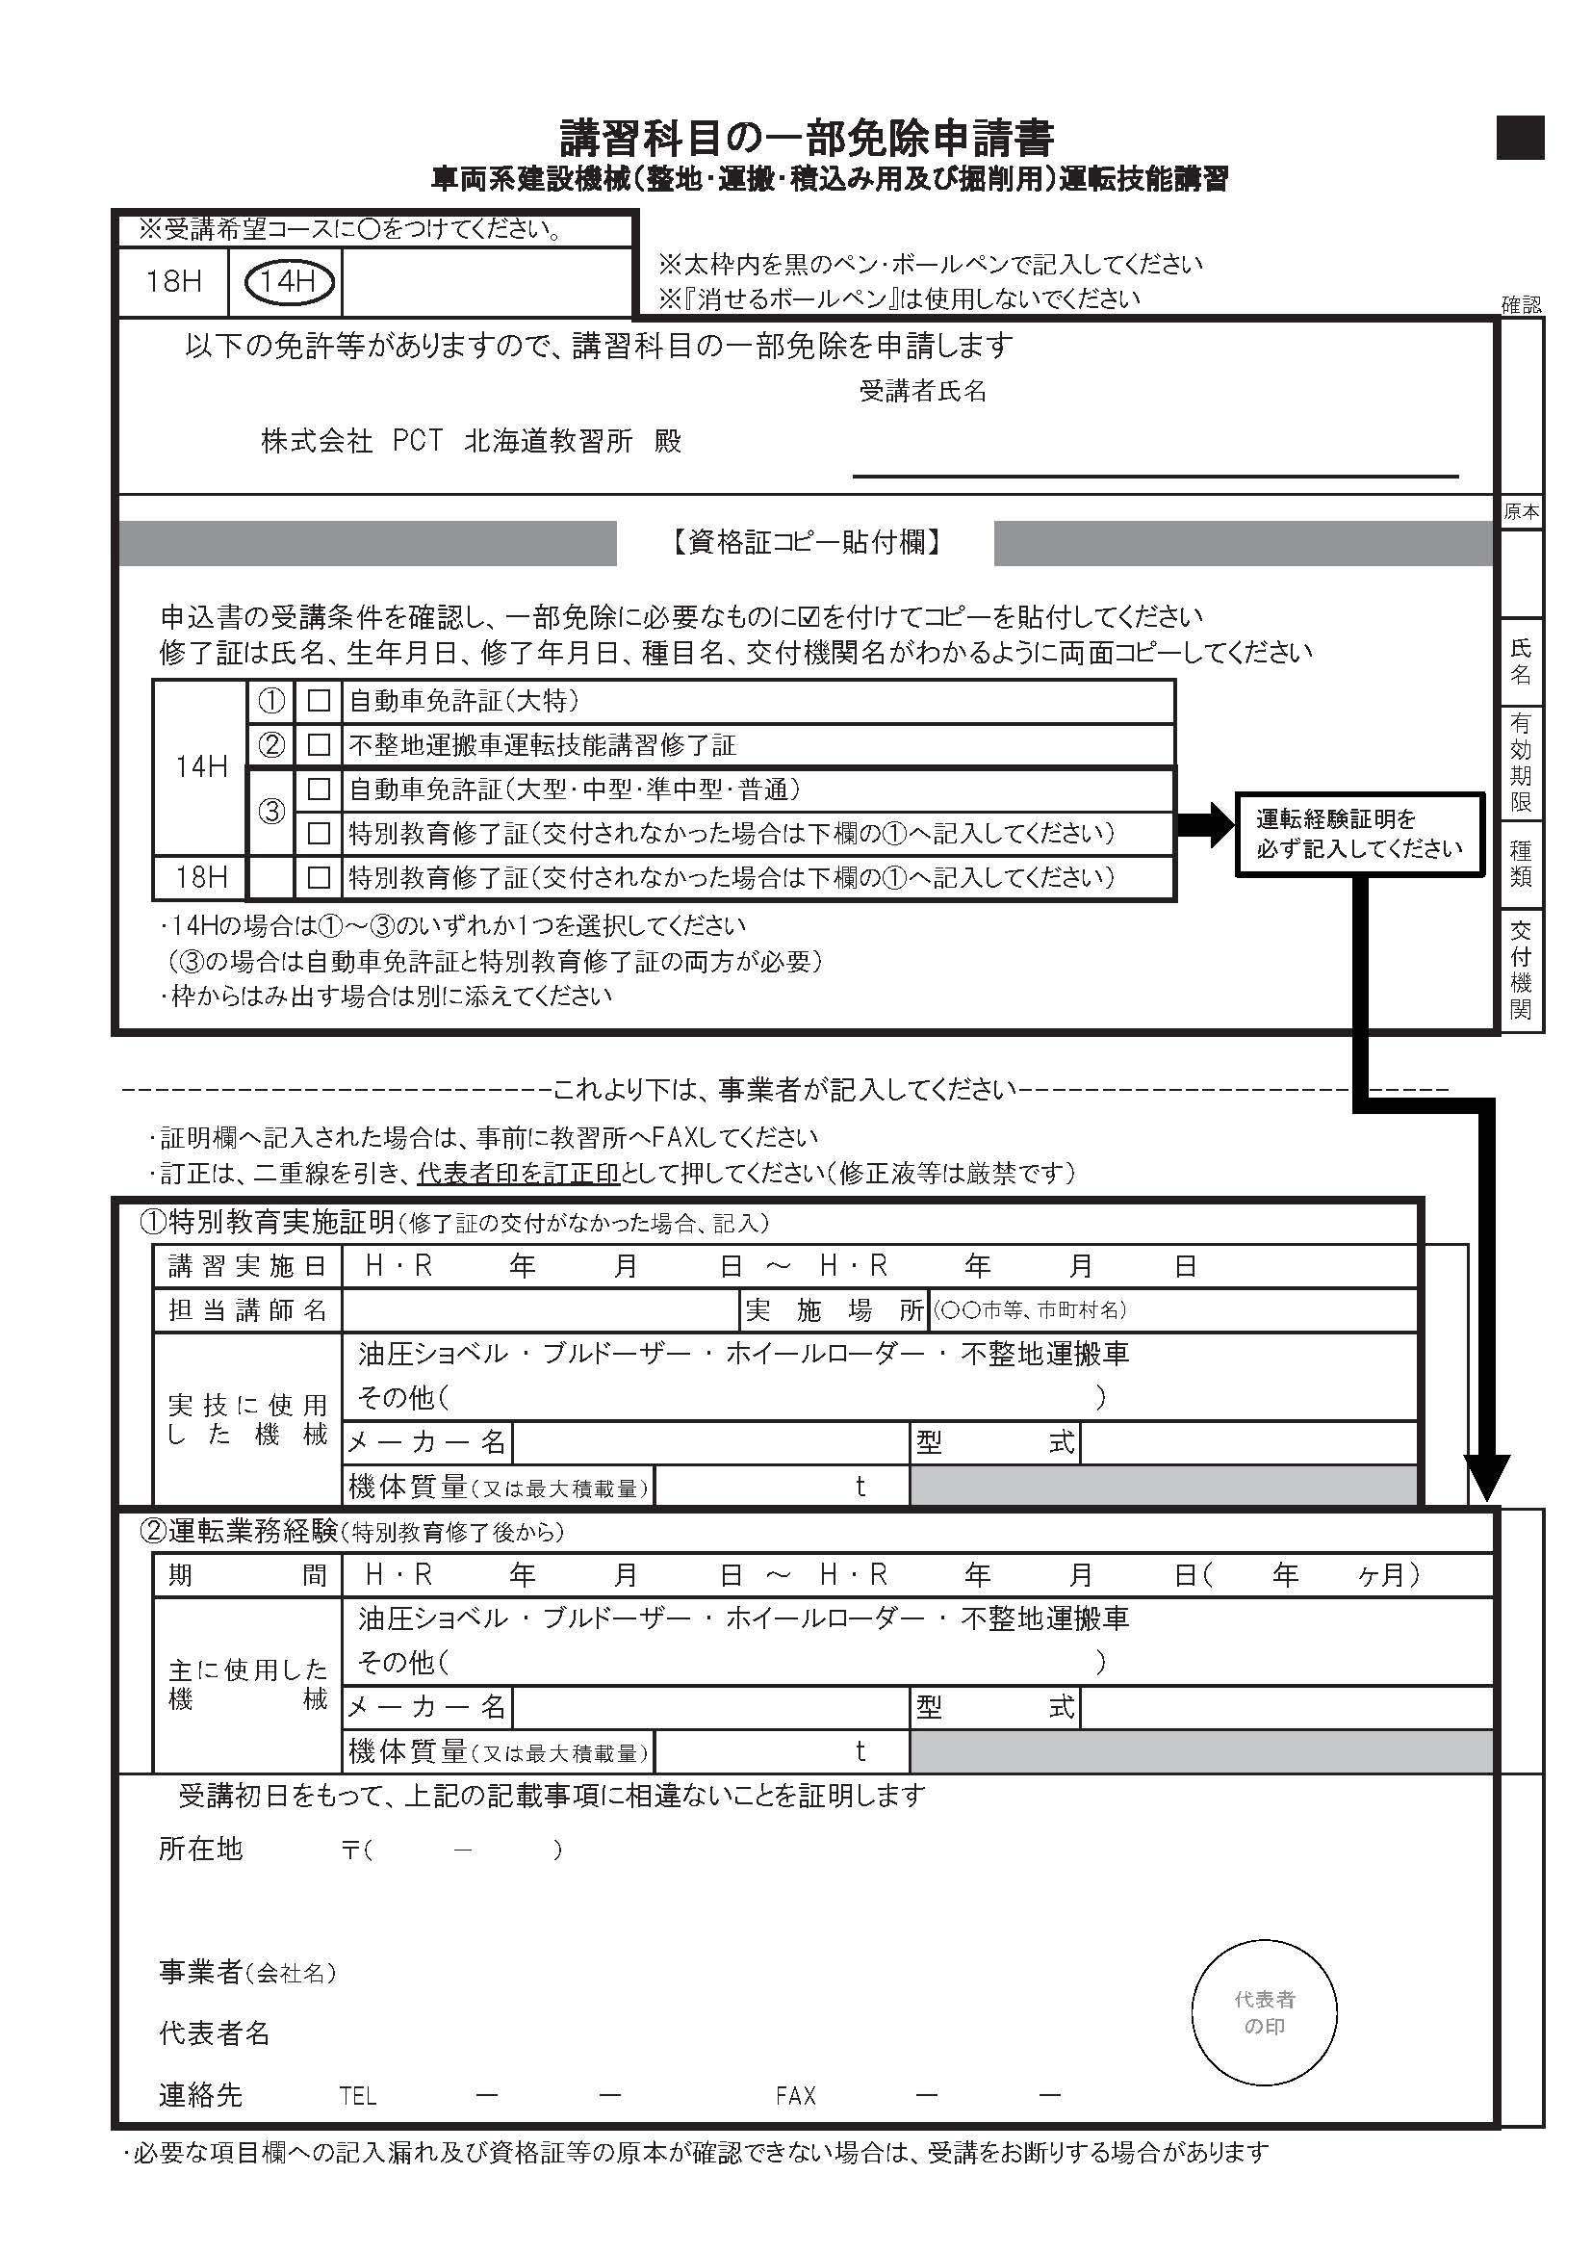

フォーク
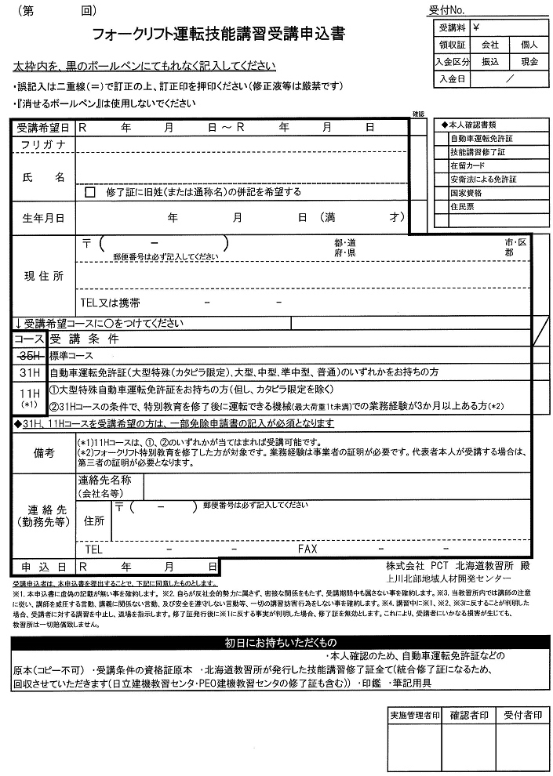
※黄色のセルのみ入力して下さい
受講日 | 2025-12-15
申込日
フリガナ
氏名
生年月日 |  | 0
7 12 15
〒番号
住所
携帯番号

明治 33 1 0
所持免許等
 |  |  | 11Hコース

北海
※個人でのお申込みは以降不要です。 |  |  | 31Hコース
会社名
会社〒番号
会社住所
会社電話
会社ファクス

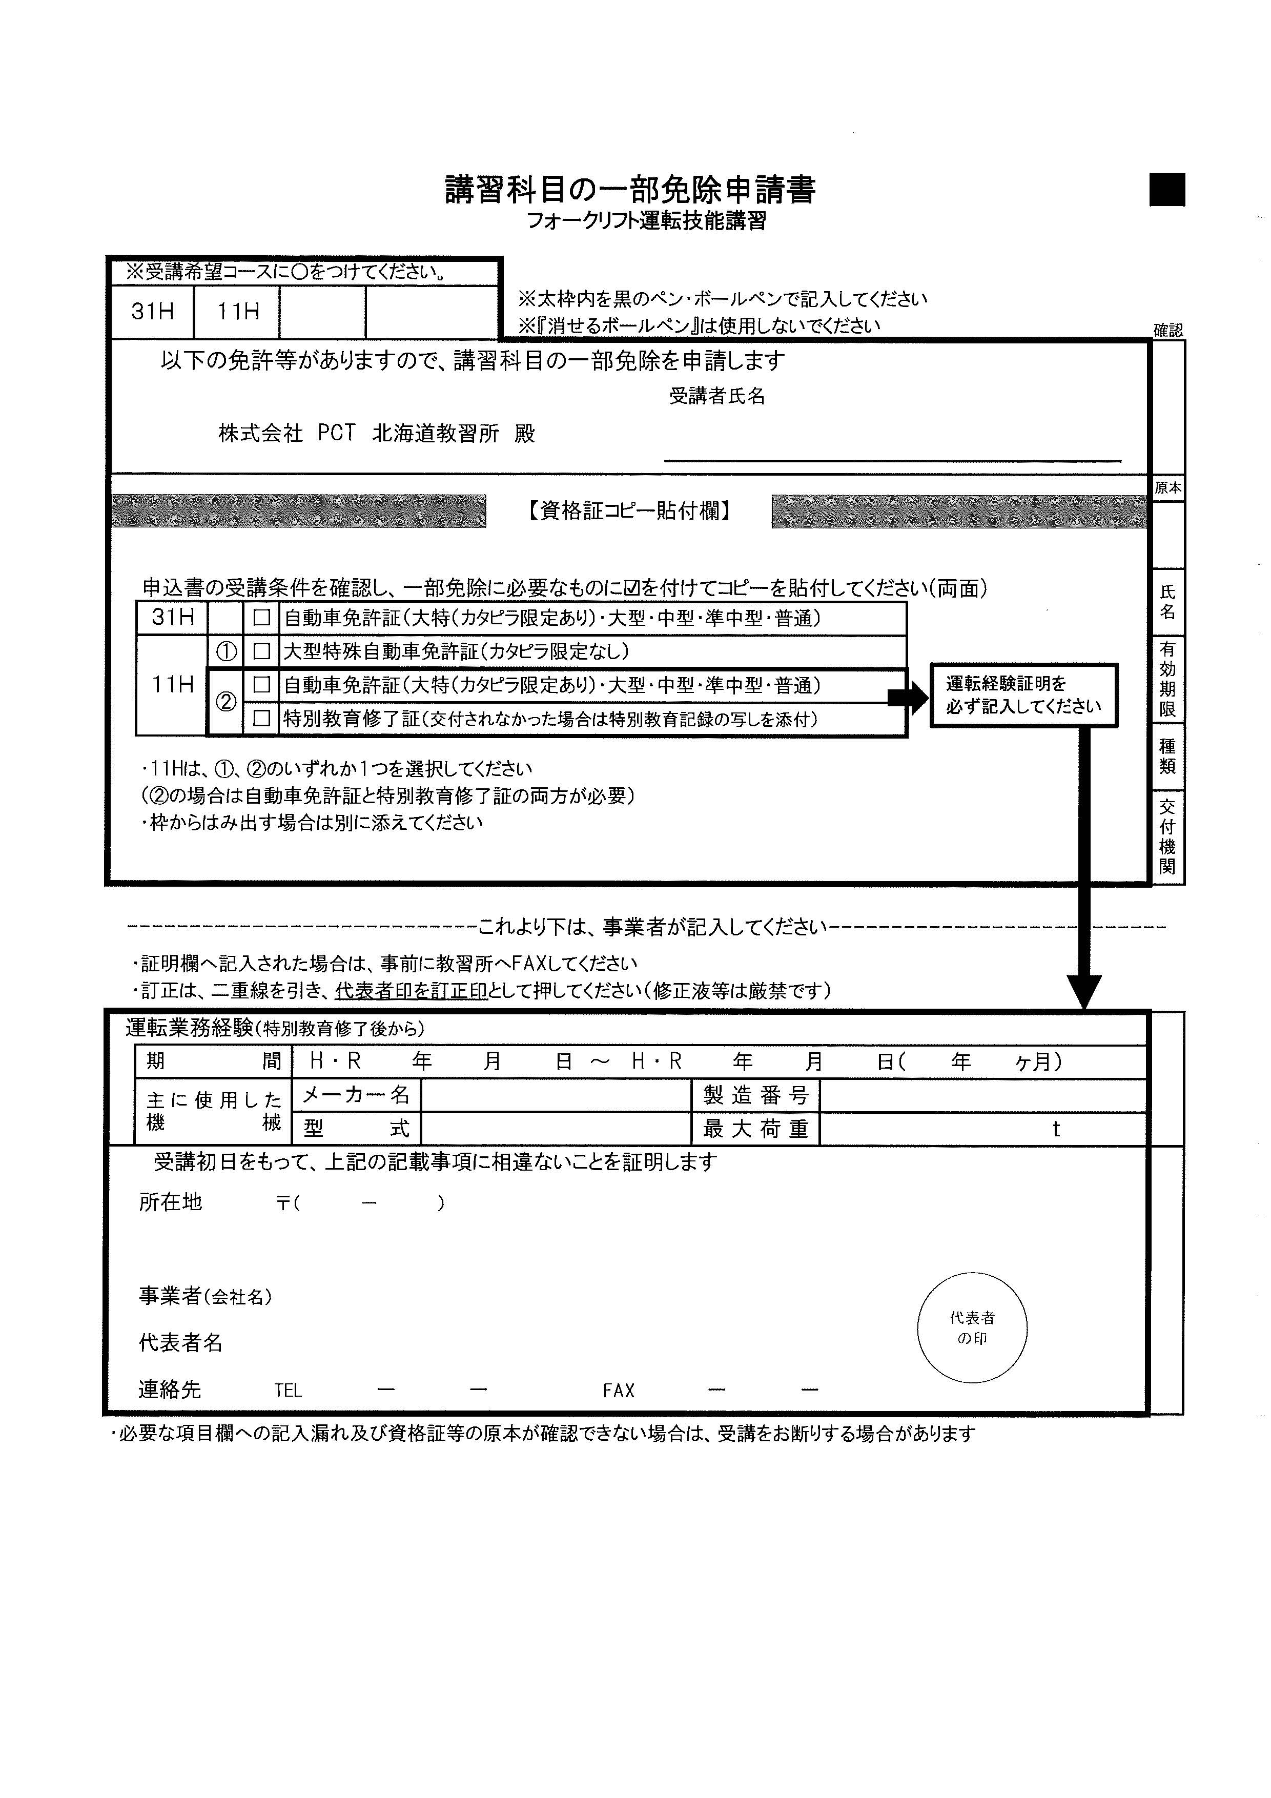

小型特別
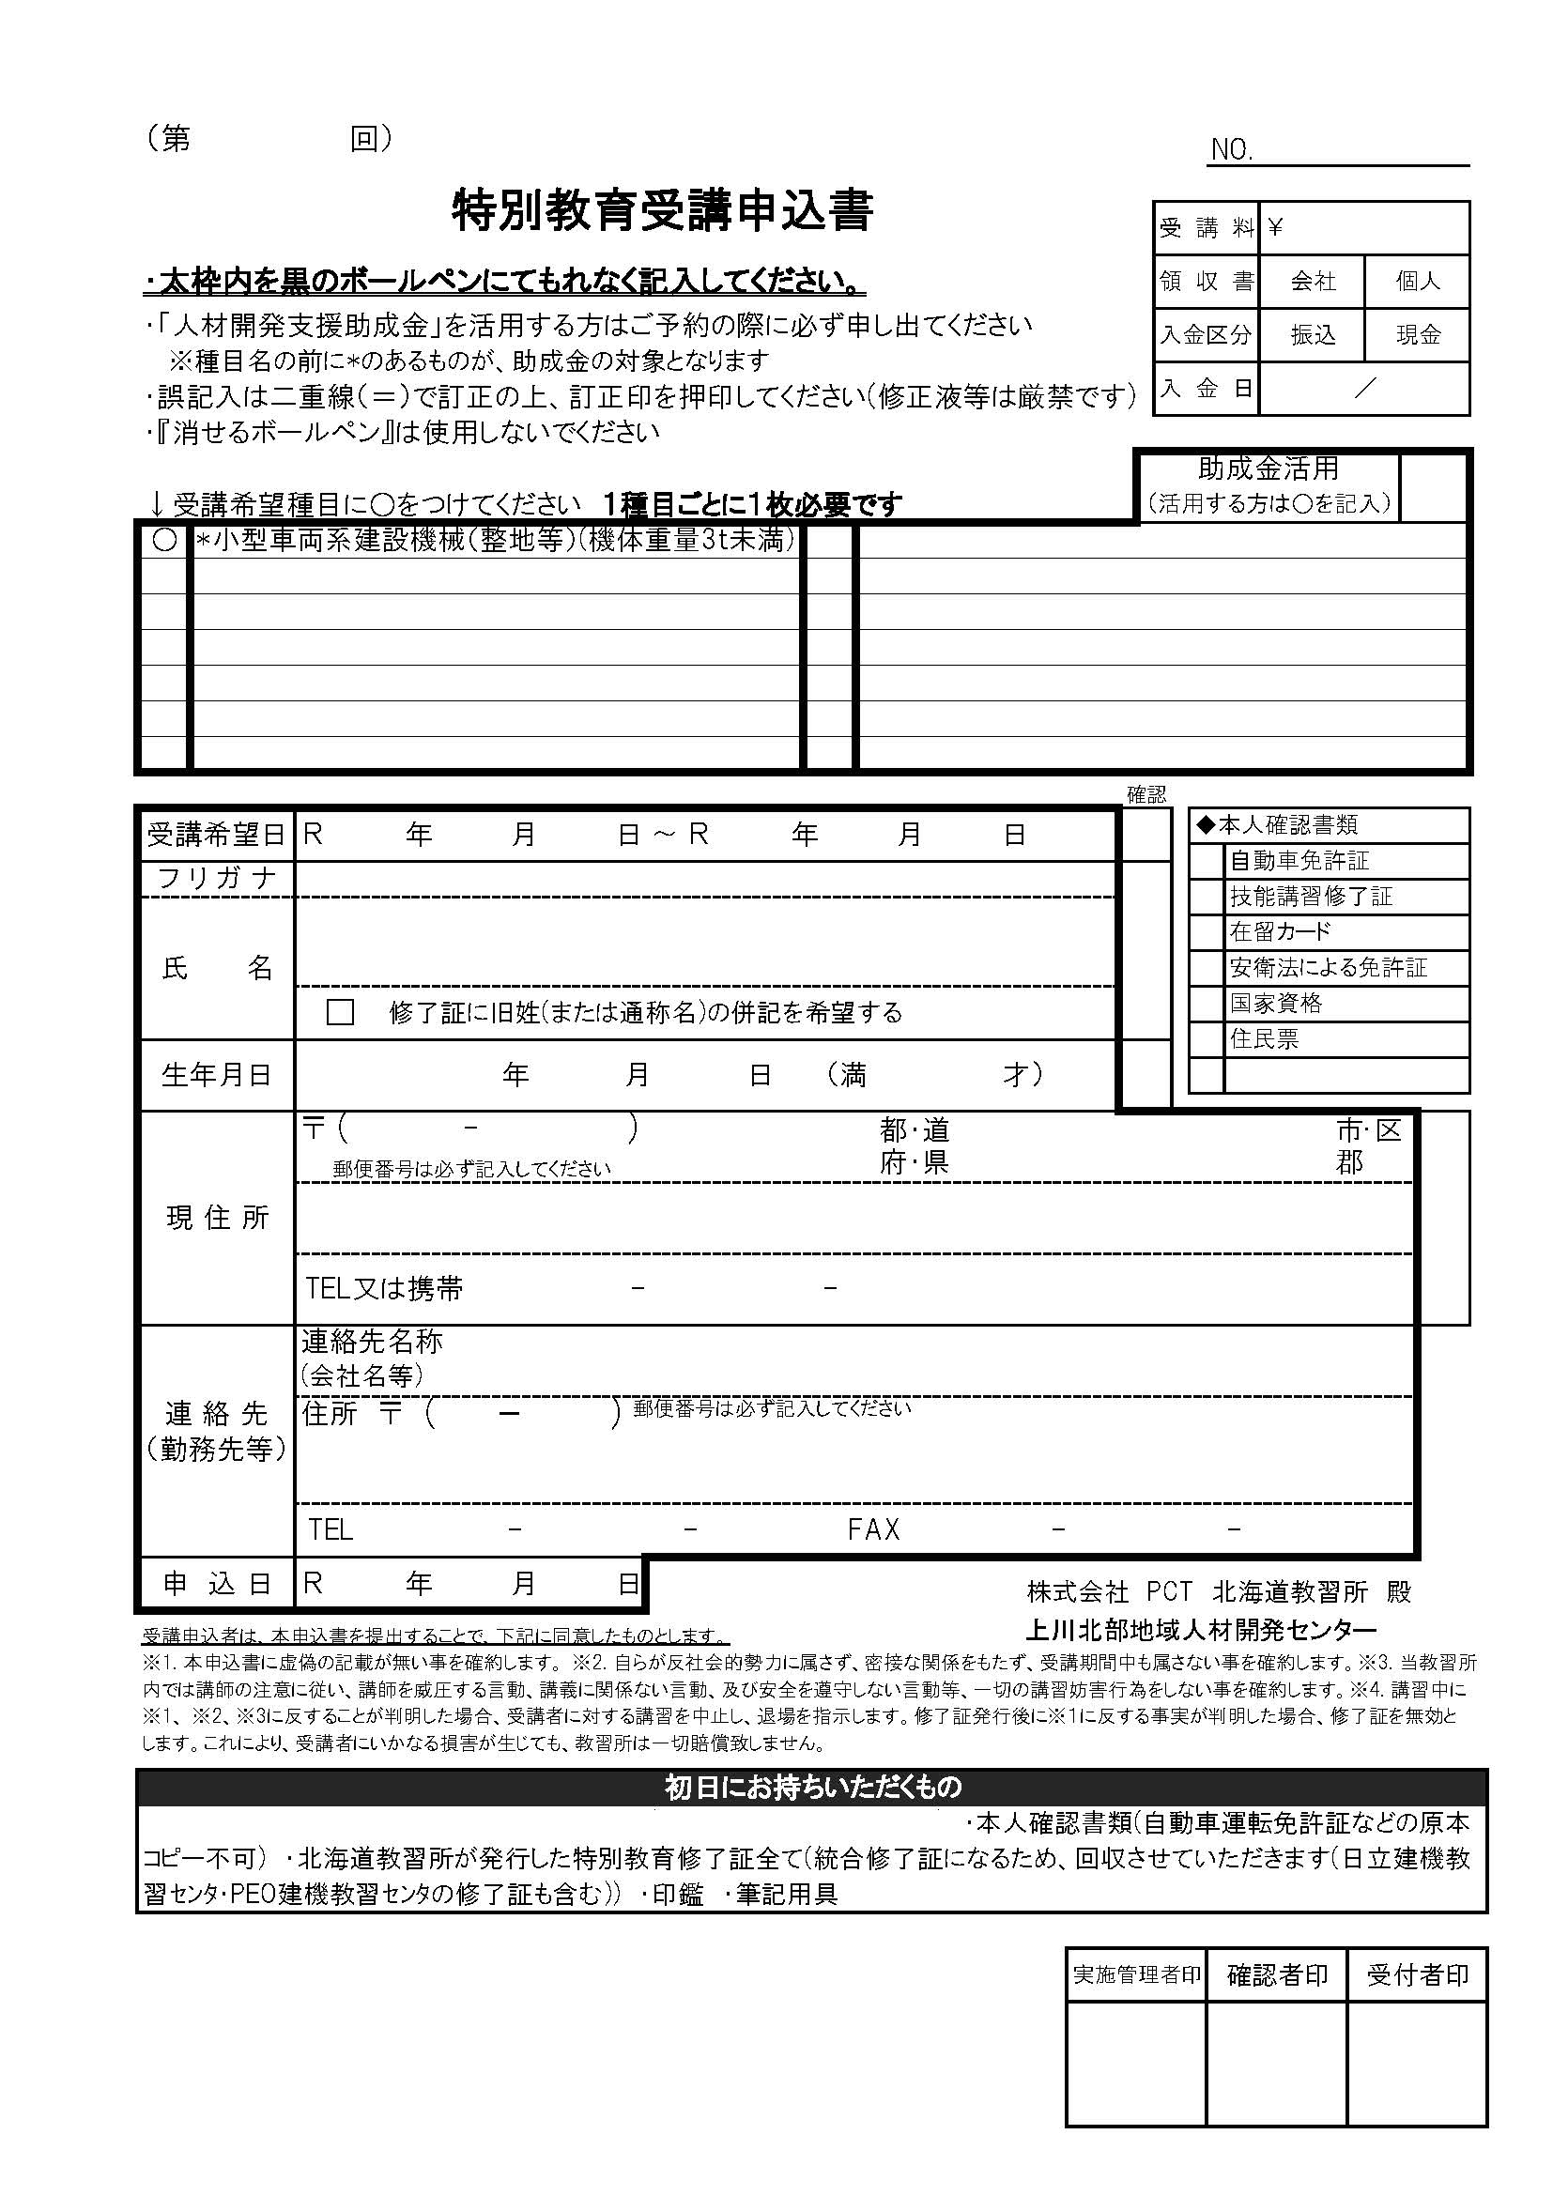
※黄色のセルのみ入力して下さい
受講日 | 2024-11-16 | 2024-11-17
申込日 | 2024-10-11
フリガナ
氏名
生年月日 |  |  | 0
〒番号
住所
携帯番号
※個人でのお申込みは以降不要です。
会社名
会社〒番号
会社住所
6 11 16
6 11 17
会社電話
会社ファクス
助成金の使用

明治 33 1 0

北海

6 10 11

玉掛
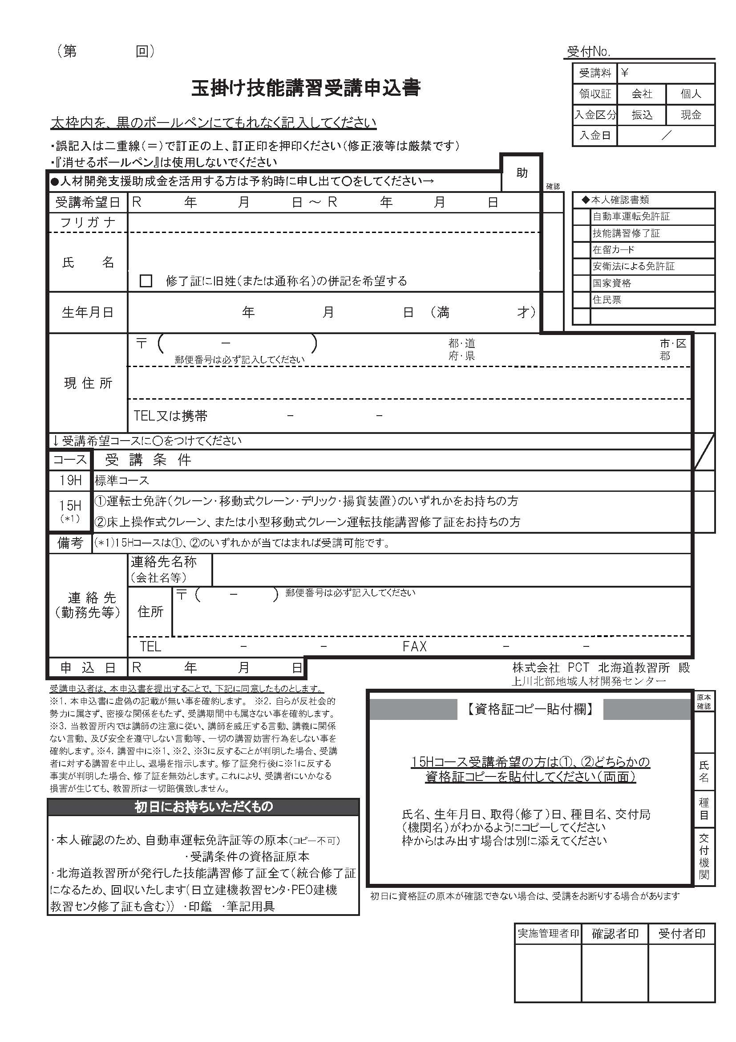
※黄色のセルのみ入力して下さい
受講日 | 2024-12-20 | 2024-12-22
申込日
フリガナ
氏名
生年月日 |  | 125 | 0
6 12 20
6 12 22
〒番号
住所
携帯番号

明治 33 1 0
125
北海
所持資格 |  |  | ○
※個人でのお申込みは以降不要です。
会社名
会社〒番号
会社住所
会社電話
○
会社ファクス
助成金の使用

小クレーン
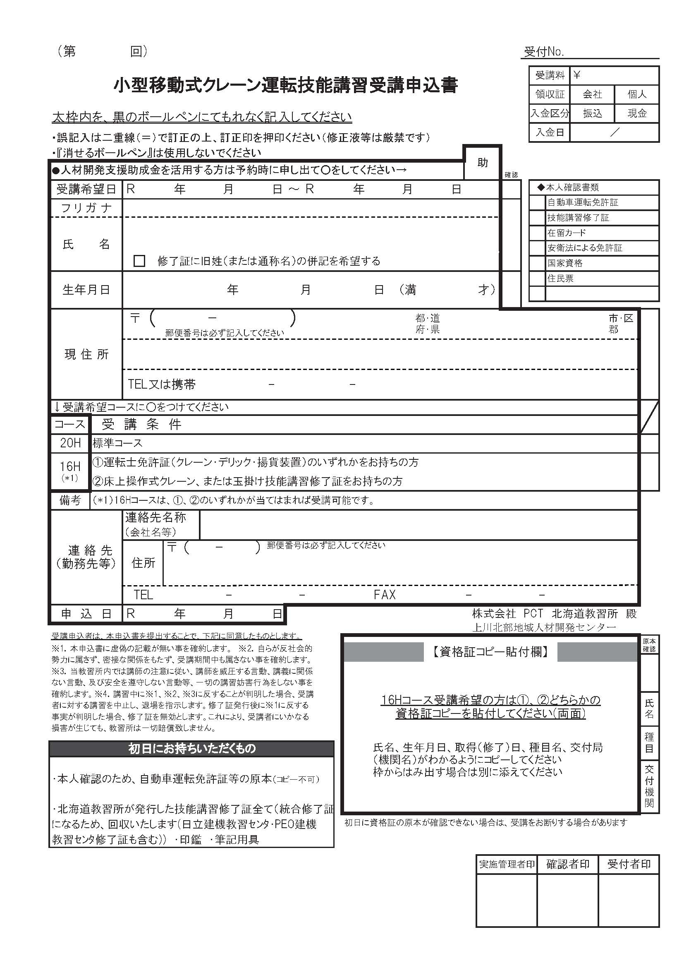
※黄色のセルのみ入力して下さい
受講日 | 2024-12-23 | 2024-12-25
申込日
フリガナ
氏名
生年月日 |  | 125 | 0
6 12 23
6 12 25
〒番号
住所
携帯番号

明治 33 1 0
125
北海
所持資格 |  |  | ○
※個人でのお申込みは以降不要です。
会社名
会社〒番号
会社住所
会社電話
○
会社ファクス
助成金の使用

